Biyokimya
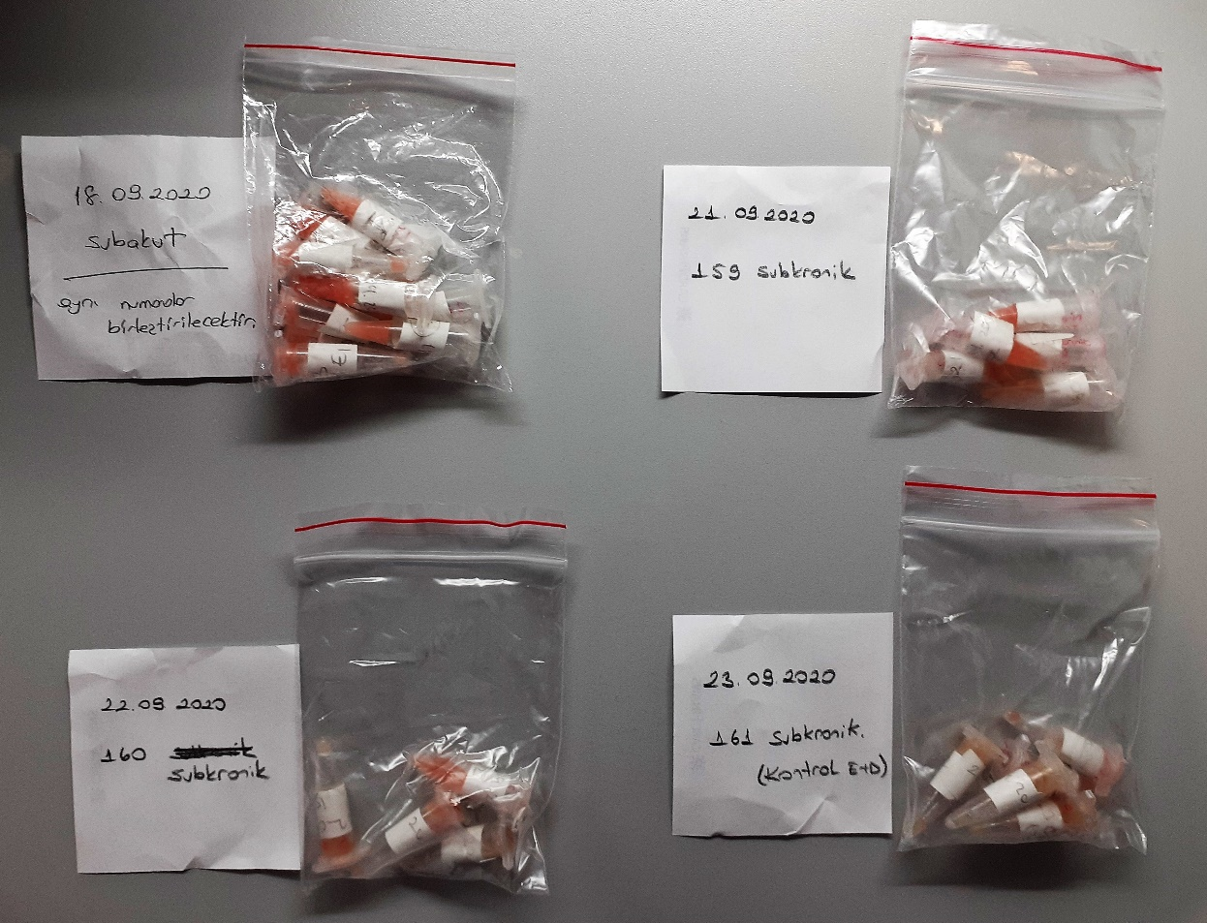
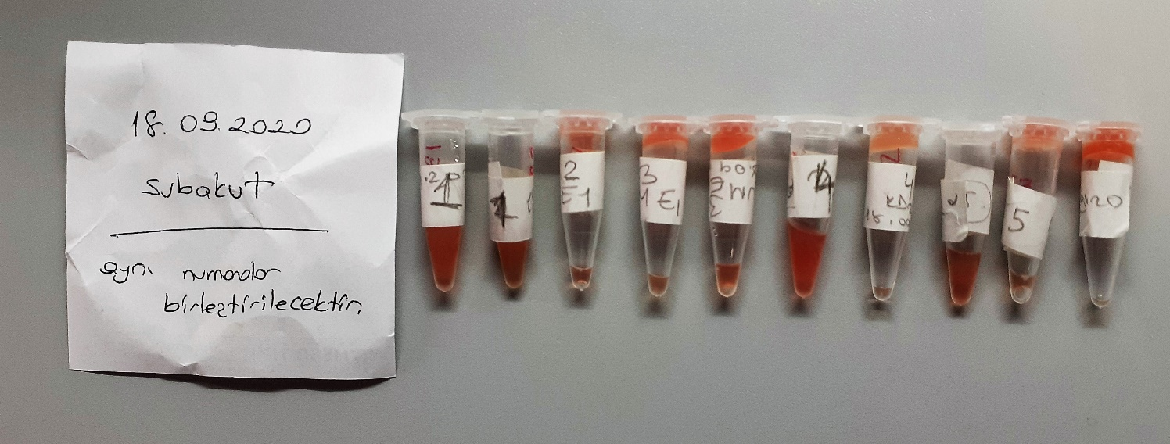
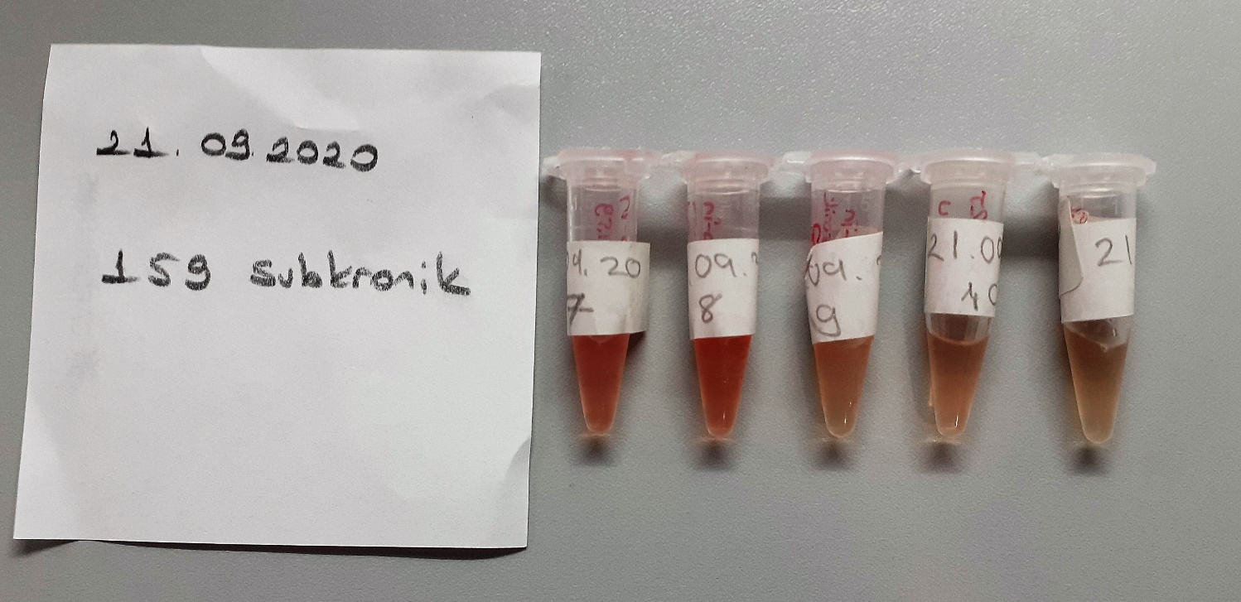
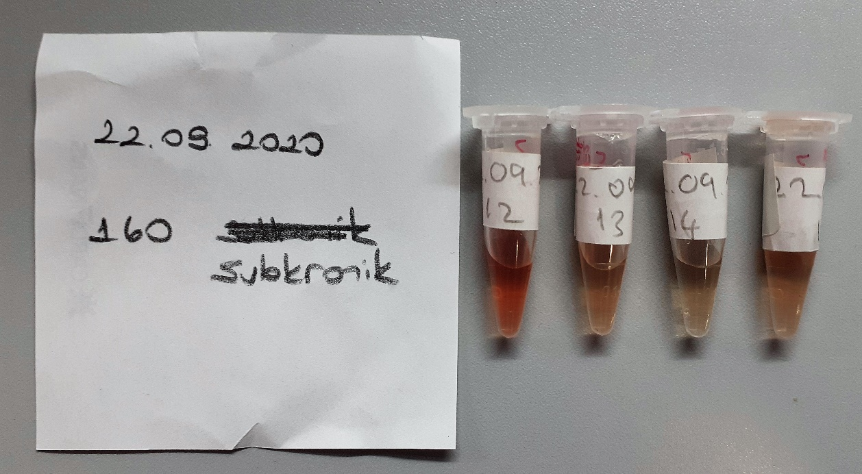
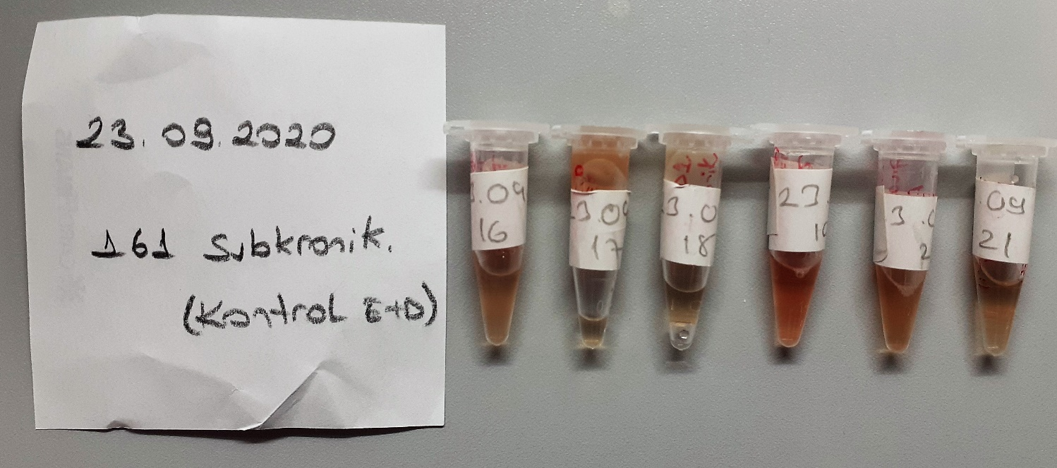
Numune Adı | ALT (U/L) | AST (U/L) | GGT (U/L) | ALP (U/L) | TP (ug/dl) | ALB (ug/dl) | CHOL ( mg/dl) | GLU (mg/dl) | NOT
1 | 59 | 155 | 0.24 | 177 | 7.51 | 3.3 | 96.2 | 126 | hemolizli | Kullanılan cihaz: Mindray marka BS300 model tam otomatik biyokimya cihazı
2 | 111 | 194 | -0.82 | 250 | 4.55 | 3.08 | 89.2 | 164 | hemolizli
3 | 60 | 180 | -0.76 | 204 | 4.62 | 3.25 | 88.2 | 151 | hemolizli | ALT: Alanin aminotransferaz
4 | 46 | 143 | -1.74 | 151 | 4.54 | 3.25 | 67.5 | 168 | hemolizli | AST: Aspartat aminotransferaz
5 | 51 | 165 | -1.76 | 163 | 4.86 | 3.57 | 69 | 132 | hemolizli | GGT: Glutamyltransferase
6 | 49 | 188 | 0.14 | 180 | 4.6 | 3.56 | 91.3 | 145 | hemolizli | ALP: Alkaline Phosphatase
7 | 63 | 215 | 0.58 | 209 | 4.73 | 3.55 | 87.9 | 217 | hemolizli | TP: Total Proteın
8 | 76 | 260 | 1.51 | 190 | 4.46 | 3.34 | 76.2 | 184 | hemolizli | ALB: Albumın
9 | 77 | 193 | 4.24 | 181 | 4.57 | 3.42 | 64.4 | 150 |  | CHOL: Total Cholesterol
10 | 69 | 244 | 4.32 | 202 | 4.54 | 3.2 | 75 | 148 |  | GLU:Glucose
11 | 62 | 234 | 3.79 | 262 | 4.9 | 3.61 | 60.7 | 147
12 | 50 | 130 | 0.15 | 124 | 4.23 | 2.89 | 64.7 | 121 | hemolizli
13 | 48 | 181 | 0.77 | 122 | 4.44 | 3.09 | 110 | 128
14 | 34 | 119 | 2.91 | 114 | 4.28 | 3.02 | 64.3 | 143
15 | 50 | 147 | 2.21 | 146 | 4.44 | 3.33 | 64.5 | 132
16 | 40 | 125 | 3.89 | 118 | 4.06 | 3.27 | 81.1 | 141
17 | 51 | 167 | 4.6 | 151 | 4.36 | 3.27 | 86.8 | 124
18 | 48 | 122 | 4.04 | 130 | 4.19 | 3.04 | 53.1 | 135
19 | 45 | 177 | 2.04 | 193 | 4.63 | 3.32 | 87.6 | 160 | hemolizli
20 | 48 | 116 | 4.25 | 175 | 4.43 | 3.13 | 87.6 | 128 | hemolizli
21 | 60 | 291 | 4.06 | 217 | 4.48 | 3.28 | 60 | 143

NOT: (2-3-4-5) nolu numuneler GGT analizi için tekrarlı çalışıldı, sonuçlar değişmedi.

